상품제안서
아리랑 로트 자개 USB메모리+자개 명함케이스+자개볼펜 3종세트(4GB~128GB) | 상품코드: F25492

 |  |  |  |  |  |  | 02-412-0044 | www.easy1.co.kr
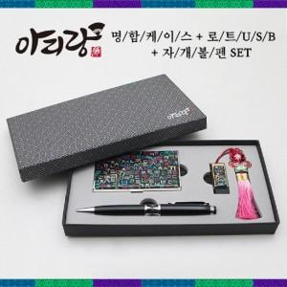

【상세/제작정보】 | <p>※ 4G, 128G 전화문의 부탁드립니다.</p>

【인쇄/포장옵션】 | 레이저 / 싸바리케이스

【공급단가】 | 수량 | 50~ | 100~ | 500~ | 1,000~ | 2,000~
*VAT별도 | 8G | 28,200원 | 27,730원 | 27,020원 | 26,550원 | 25,850원
 | 16G | 30,600원 | 30,090원 | 29,320원 | 28,810원 | 28,050원
 | 32G | 33,000원 | 32,450원 | 31,620원 | 31,070원 | 30,250원
 | 64G | 37,800원 | 37,170원 | 36,220원 | 35,590원 | 34,650원

【상품 URL】 | http://www.easy1.co.kr/src/goods_detail.php?gdno=25492

